상품제안서
톡톡리빙세트 7호 (주방선물세트) | 상품코드: S37036

 |  |  |  |  |  |  | 02-713-8555 | www.synergygift.co.kr
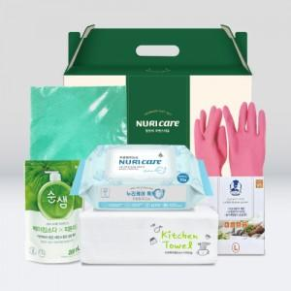

【상세/제작정보】 | <p>*100개부터 칼라스티커 인쇄 부착 가능합니다.</p><p>*100개미만 별도문의</p>

【인쇄/포장옵션】 | 스티커 / 기본케이스

【공급단가】 | 수량 | 50~ | 100~ | 500~ | 1,000~ | 2,000~
*VAT별도 | 단가 | 8,840원 | 8,630원 | 8,220원 | 7,820원 | 7,540원

【상품 URL】 | https://www.synergygift.co.kr:443/src/goods_detail.php?gdno=37036

